对账
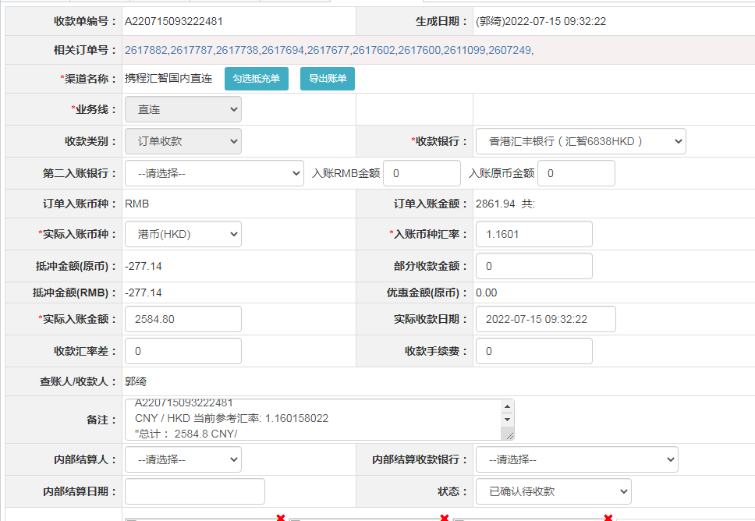
订单号 | 入住日期 | 离店日期 | 应收 |  |  |  | ，
18243040991 | 2022-07-10 | 2022-07-12 | 277.14 | 277.14 | 2607249 | 0 | ，2607249 | 直连
18290621963 | 2022-07-08 | 2022-07-12 | 1127.52 | 1127.52 | 2611099 | 0 | ，2611099 | 直连
18359177544 | 2022-07-11 | 2022-07-12 | 167.28 | 167.28 | 2617600 | 0 | ，2617600 | 直连
18359180094 | 2022-07-11 | 2022-07-12 | 182.58 | 182.58 | 2617602 | 0 | ，2617602 | 直连
18359555878 | 2022-07-11 | 2022-07-12 | 182.58 | 182.58 | 2617677 | 0 | ，2617677 | 直连
18359603139 | 2022-07-11 | 2022-07-12 | 124.44 | 124.44 | 2617694 | 0 | ，2617694 | 直连
18362172425 | 2022-07-11 | 2022-07-12 | 179.52 | 179.52 | 2617738 | 0 | ，2617738 | 直连
18362630493 | 2022-07-11 | 2022-07-12 | 176.46 | 176.46 | 2617787 | 0 | ，2617787 | 直连
18363310124 | 2022-07-11 | 2022-07-12 | 167.28 | 167.28 | 2617882 | 0 | ，2617882 | 直连

 |  |  | 2584.8

A220715093222481
CNY / HKD 当前参考汇率: 1.160158022
总计： 2584.8 CNY/ 2998.78 HKD

